상품제안서
락앤락 슬로 라이트 텀블러 600ml | 상품코드: S40648

 |  |  |  |  |  |  | 02-713-8555 | www.synergygift.co.kr
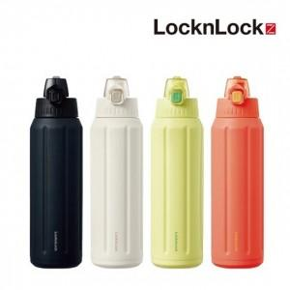 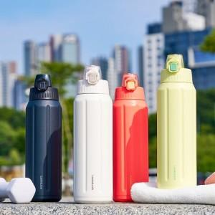 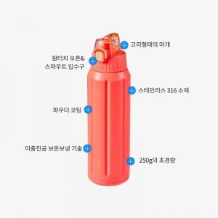

【상세/제작정보】 | 20% 무게절감 대용량&초경량텀블러! 최대 39시간 지속되는 특급 보냉력!

【인쇄/포장옵션】 | 레이저 / 포장지포장

【공급단가】 | 수량 | 50~ | 100~ | 500~ | 1,000~ | 2,000~
*VAT별도 | 단가 | 19,010원 | 18,720원 | 18,280원 | 17,550원 | 16,900원

【상품 URL】 | https://www.synergygift.co.kr:443/src/goods_detail.php?gdno=40648

